Chi tiết địa chất
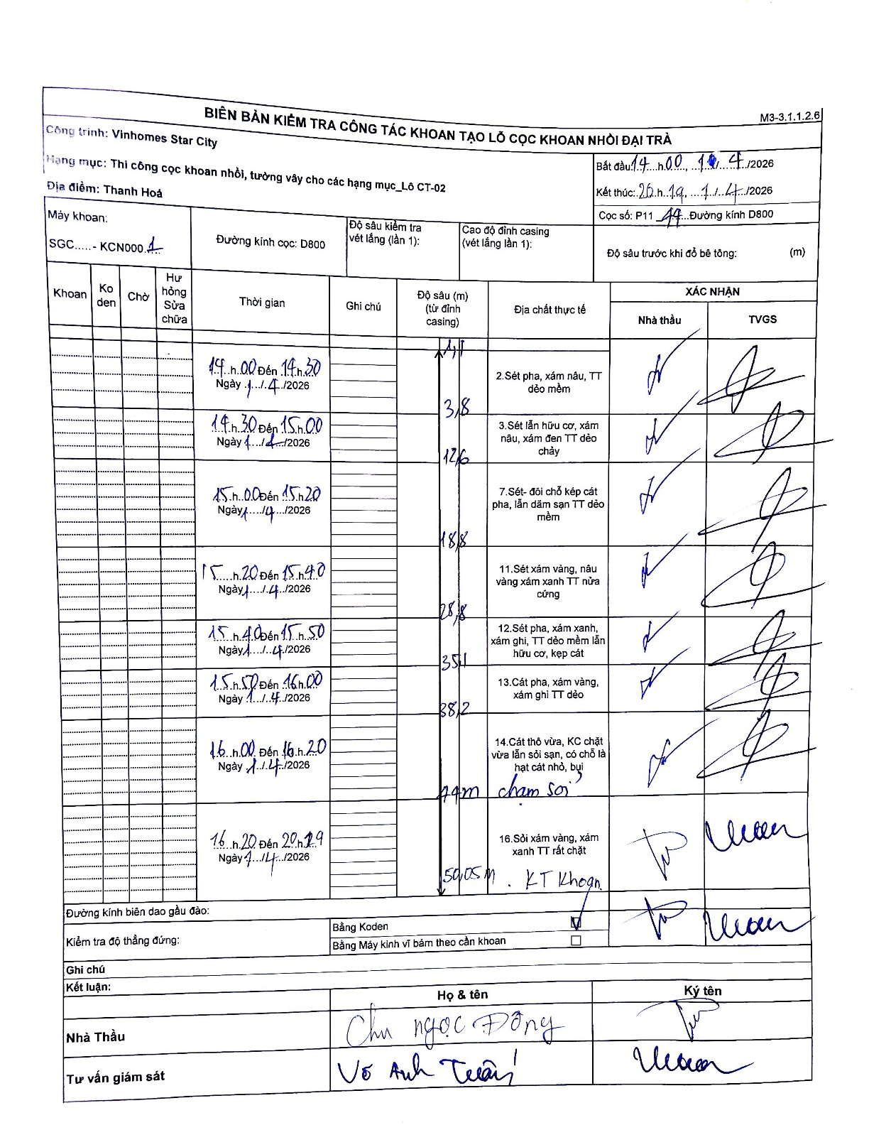
Dự án | Star City Thanh Hóa
Hạng mục | Thi công cọc khoan nhồi, tường vây cho các hạng mục_Lô CT-02
Tên bộ phận | Lô CT-02
Số hiệu cọc | P11-44
Tên Máy khoan | SGC-KCN0001
Đường kính | D800
Bắt đầu thi công | 14:00 14/04/2026
Kết thúc thi công | 20:19 14/04/2026

Địa chất TT | Đường kính | Mô tả lớp thiết kế | Từ (h) | Đến (h) | Cao độ từ | Cao độ đến | T.Gian (h) | Dài (m) | V (m/h) | Ghi chú
1 | D800 | Sét pha, xám nâu, TT dẻo mềm | 14:00 14/04/2026 | 14:30 14/04/2026 | 0 | -3.8 | 0.5 | 3.8 | 7.6
2 | D800 | Sét lẫn hữu cơ, xám nâu, xám đen TT dẻo chảy | 14:30 14/04/2026 | 15:00 14/04/2026 | -3.8 | -12.6 | 0.5 | 8.8 | 17.6
3 | D800 | Sét- đôi chỗ kép cát pha, lẫn dăm sạn TT dẻo mềm | 15:00 14/04/2026 | 15:20 14/04/2026 | -12.6 | -18.8 | 0.33 | 6.2 | 18.6
4 | D800 | Sét xám vàng, nâu vàng xám xanh TT nửa cứng | 15:20 14/04/2026 | 15:40 14/04/2026 | -18.8 | -28.8 | 0.33 | 10 | 30
5 | D800 | Sét pha, xám xanh, xám ghi, TT dẻo mềm lẫn hữu cơ, kẹp cát | 15:40 14/04/2026 | 15:50 14/04/2026 | -28.8 | -35.1 | 0.17 | 6.3 | 37.8
6 | D800 | Cát pha, xám vàng, xám ghi TT dẻo | 15:50 14/04/2026 | 16:00 14/04/2026 | -35.1 | -38.2 | 0.17 | 3.1 | 18.6
7 | D800 | Cát thô vừa, KC chặt vừa lẫn sỏi sạn, có chỗ là hạt cát nhỏ, bụi | 16:00 14/04/2026 | 16:20 14/04/2026 | -38.2 | -44 | 0.33 | 5.8 | 17.4 | cham soi
8 | D800 | Sỏi xám vàng, xám xanh TT rất chặt | 16:20 14/04/2026 | 20:19 14/04/2026 | -44 | -50.05 | 3.98 | 6.05 | 1.52 | KT Khoan

ẢNH BIÊN BẢN GỐC

